지역설정
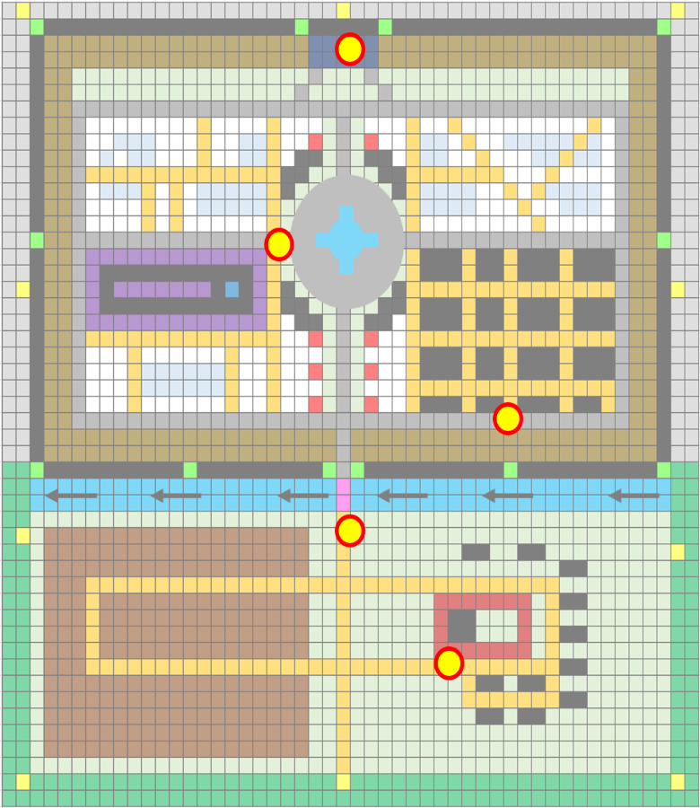
0. 기획의도

- 단일지역 내에서 게임 시작, 보스 전투까지의 스토리를 간략하게 담는다.
- 제공된 지역을 최대한 모두 활용하는 동선을 구축한다.

1. 지역 개요
- 지역명 : 푸른 숲 마을
- 크기 : 500m x 500m
- 지역코드 : 101
- 권장 레벨 : 없음
- 지역 설명
 | * 노루막이를 선택한 플레이어가 스폰되는 마을이다.

 | 미리내

 | 푸른 청동의 산맥

 | 푸른 숲 마을 | 청동 오솔길 | 고대의 동굴

2. 스토리

 | 푸른 숲 마을은 푸른 청동의 산맥의 가장 깊숙한 곳에 위치해있다. 푸른 대장장이들이 만들어 놓은 결계덕분에 마을은 외부인의 침입을 허가하지 않았지만 동시에 마을의 사람들이 외부로 나가는 것 또한 허가하지 않았다. 처음엔 이 지역의 사람들은 마을 깊숙한 곳에 숨겨져 있는 푸른 크리스탈을 지키기 위해 단련을 게을리 하지 않았지만, 수백년이 흘러 이젠 전설과도 같은 이야기가 되었다. 그리고 마을 중심부 성스러운 기운이 뿜어져 나오는 분수만이 그 전설의 증거가 되고 있다. 마을은 평화로웠고, 전설로 내려오는 외부의 이야기들은 꼬마들의 모험심을 자극하곤 했다. 그러던 어느날 마을에 정체를 알 수 없는 마물들이 날아와 마을 사람들을 공격하기 시작했다. 마을의 청년들을 모두 모아 겨우 무찌를 수 있었다. 그들은 조상들이 남긴 서적을 뒤져보아 그것들이 악마들이라는 사실을 알게 되었다. 마을을 지켜주고 있었던 크리스탈에 어떤 이상이 생긴 것이 확실했다. 그러던 중에 마을 중심부에 마물이 나타나 마을 주민들을 학살하기 시작했다. 성의 경비대가 출동해서 마을 주민들을 대피시키고, 마물들을 처치하기 시작했으나 오랜시간 실전을 겪지 못한 그들에겐 역부족이었다. 성이 함락당하고 경비대는 성에 남아 있는 사람들으 대피시키는데 힘을 모았다. 마을 외곽, 들판. 한 남자가 있었다. 오래전 성의 경비대에서 뛰어난 검술로 눈길을 끌었으나 언제나 여유로운 그의 성격 상 진급 시험에 여러 번 떨어져 경비대에서 떨어진 이가 있었다. 그는 성을 나와 마을 외곽에서 다른 사람들과 작은 군락을 이루어 평화롭게 살고 있었다. 성 안에서 피어오르는 불길을 보고 그는 다시 검을 잡고 성으로 향했다. 마을 입구에서부터 경비대는 밖으로 뛰쳐나오는 마물들을 상대하고 있었고, 일부 경비대는 주민들이 빠져나오는 것을 돕고 있었다. 플레이어는 여기저기 부서져 길이 막힌 성의 중심부로 향한다. 마물들은 마을 중심부에 있는 분수를 파괴하려고 하고 있었다. 반쯤 파괴된 분수의 속에는 크리스탈이 반짝이는 것이 보인다. 플레이어는 이 마물들을 모두 처치하고, 마을을 지키는 크리스탈을 보호하는 데에 성공한다.

3. 맵 디자인

- 1칸을 약 10m로 가정
마을을 지키는 수호탑들이 서있다.

왕의 처소. 도시의 신전같은 곳
상업지구. 길거리에 늘어선 노점상과 상점들
눈덮인 산맥

뭐넣지
마법을 연구하는 지역. 높은 건물들이 가득하다
 |  |  |  |  |  |  | 눈내린 산
 |  |  |  |  |  |  | 잔디밭
 |  |  |  |  |  |  | 흙+잔디 길
 |  |  |  |  |  |  | 건물요소
 |  |  |  |  |  |  | 강, 우물 등
 |  |  |  |  |  |  | 석상
 |  |  |  |  |  |  | 감시초소
거주구역, 낮은 건물들이 가득
 |  |  |  |  |  |  | 성벽
 |  |  |  |  |  |  | 산
 |  |  |  |  |  |  | 울타리
 |  |  |  |  |  |  | 밭
엄청 반짝이고 맑은 물이 있다. 일종의 성수. 주변은 광장. 분수에서 보호막이 뿜어져 나와 외곽의 보호탑과 연동
 |  |  |  |  |  |  | 작은 벽
도시 경비대의 훈련장 겸 PVP지역
 |  |  |  |  |  |  | 돌길
 |  |  |  |  |  |  | 보호 수정
 |  |  |  |  |  |  | 석교
깊은 낭떠러지. 마을 보호용으로 일부러 만들어 두었다. 마을과의 경계부분엔 울타리 or 낮은 성벽

군사건물이 가득하다
역대 도시의 왕들 조각상

중간중간 감시탑이 있다
나무로 만들어진 흔들다리
물이 흐르고 있음

플레이어 스타팅 지점. 농장에 토끼와 약초 등. 주변에는 농가들이 가득하다.

밭

아주 깊은 강 위로 철교

4. 그래픽 컨셉

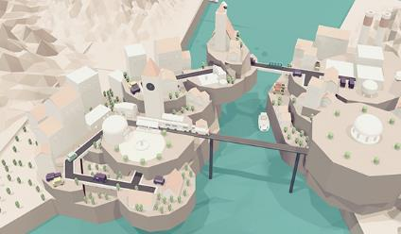
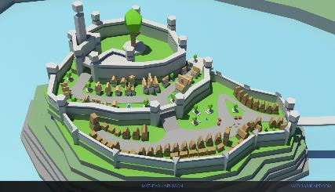
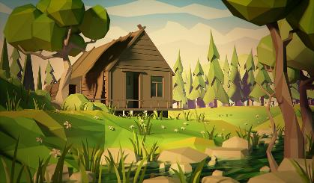

- 후방으로는 높은 산, 전방으로는 깊은 강이 흐르는 전형적인 배산임수의 지형
- 고지대에 위치하고 있어서 농가가 아닌 성 주변의 지역들의 산에는 눈이 쌓여있다.

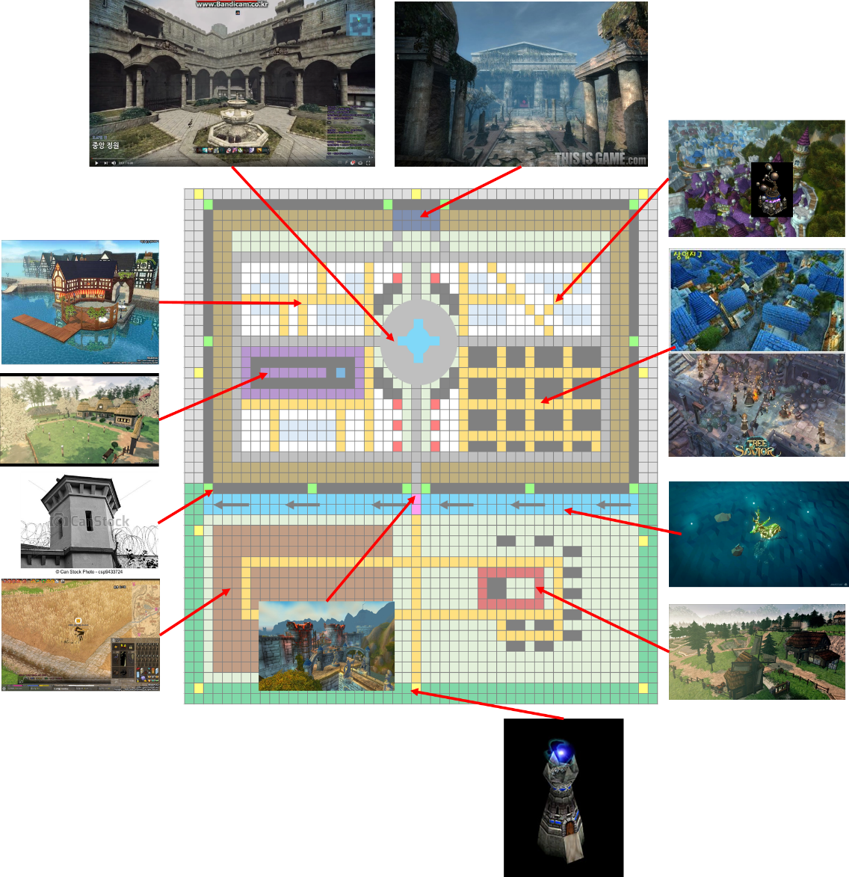

5. 플레이어 이동 동선

11
 |  |  |  |  |  | 플레이어 이동 동선

 |  |  |  |  | 1 | 플레이어 스폰 지점

10
 |  |  |  |  | 2 | 플레이어 집 앞의 농장
 |  |  |  |  |  | 돼지 등의 가축 등장

12
 |  |  |  |  | 3 | 밭을 망치고 있는 허수아비 처치

14
 |  |  |  |  | 4 | 카메라를 성 중앙부로 돌리고,
 |  |  |  |  |  | 습격 받은 모습을 보여준다.

 |  |  |  |  | 5 | 성 앞으로 이동하자 피난하는 주민들
 |  |  |  |  |  | 그리고 마물과 대치중인 병사들

13
 |  |  |  |  | 6 | 무너진 건물들 때문에 광장으로
 |  |  |  |  |  | 진입할 수가 없다.
9
7
6
 |  |  |  |  | 7 | 상업지구로 우회하여 진입한다.
 |  |  |  |  |  | 곳곳에 도망치고 있는 시민들
 |  |  |  |  |  | 건물이 무너져 성벽을 타고 이동하기로 한다.

 |  |  |  |  | 8 | 병력 이동용 울타리를 타고 성벽으로 이동
8
 |  |  |  |  | 9 | 성벽을 건너는 도중 마물이 마을에 침입 흔적 발견
 |  |  |  |  |  | 파괴된 보호수정, 올라오기 위한 사다리
 |  |  |  |  |  | 사다리를 파괴하고 계속 전진

5
 |  |  |  | 1 | 0 | 마법지구에는 피난민은 없고
 |  |  |  |  |  | 마물들만 가득하다.

4
 |  |  |  | 1 | 1 | 마을의 왕(신관)에게 현재 상황을 듣는다.
 |  |  |  |  |  | 중앙 분수에 침범중이라는 소식을 입수

2
1
 |  |  |  | 1 | 2 | 상업지구에 위기에 쳐한 주민들을 구출하고
 |  |  |  |  |  | 소정의 보상 획득
3
 |  |  |  | 1 | 3 | 부상당한 경비병에게 광장의 상황 접수

 |  |  |  | 1 | 4 | 보스 전투 진행

5. 등장 몬스터

 | * 다음 시트 참고

6. 필요 리소스

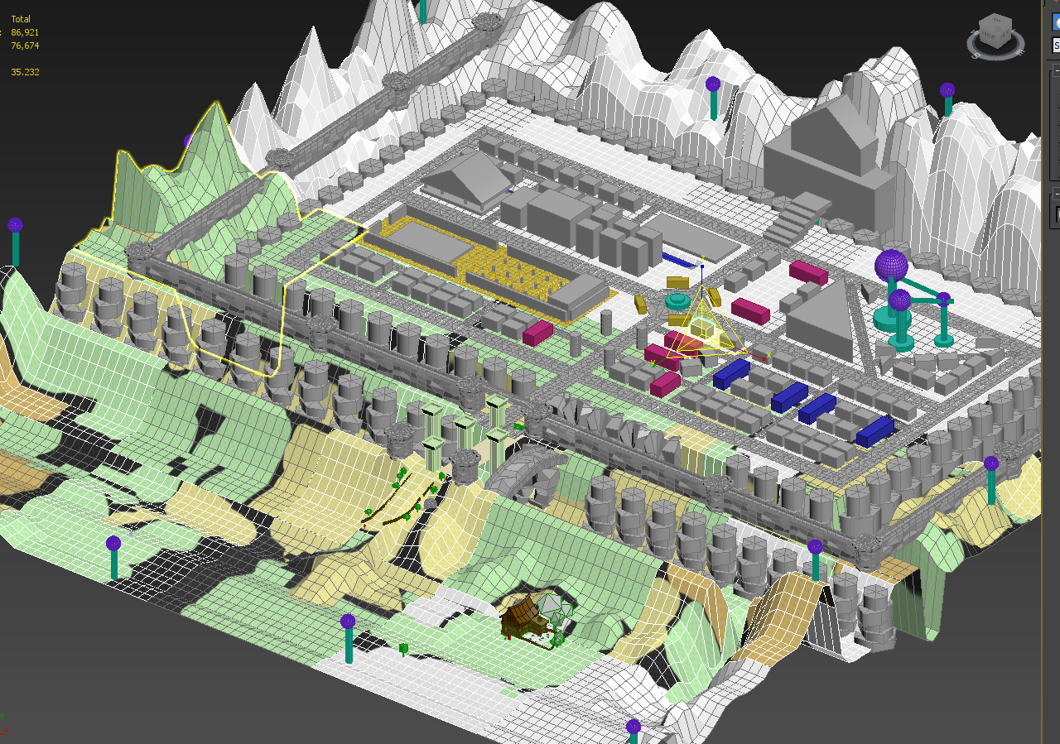

7. 기타 요소 배치
 | 7.1 트리거
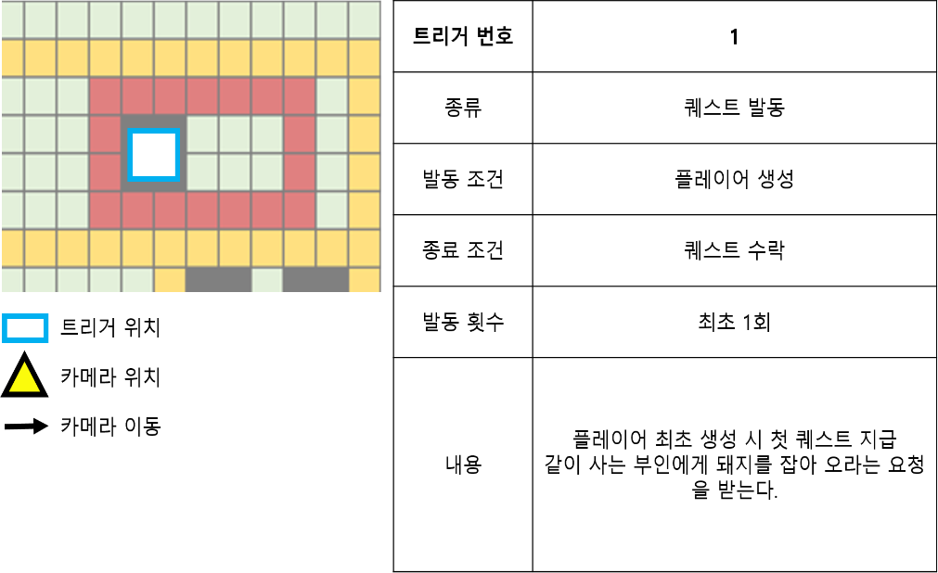

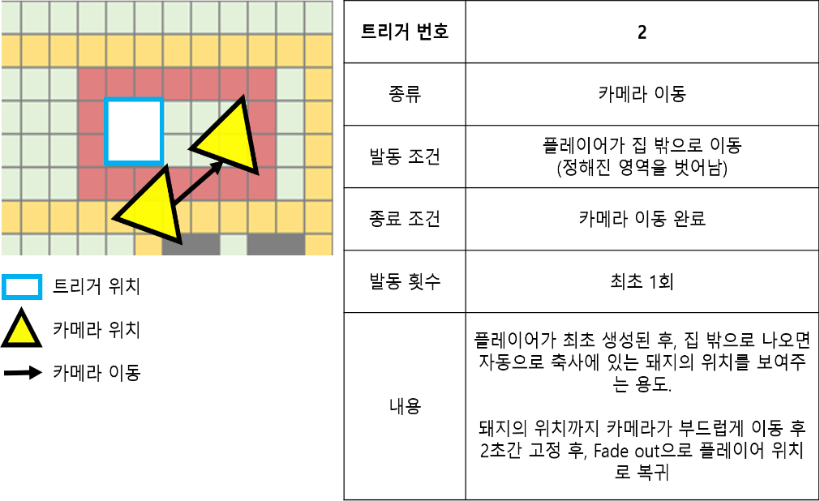

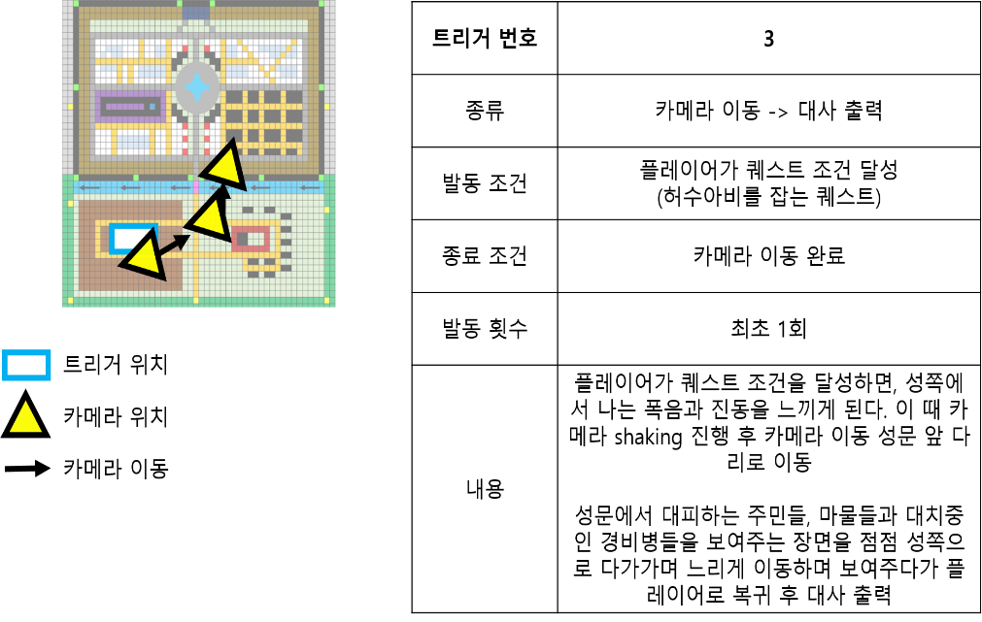

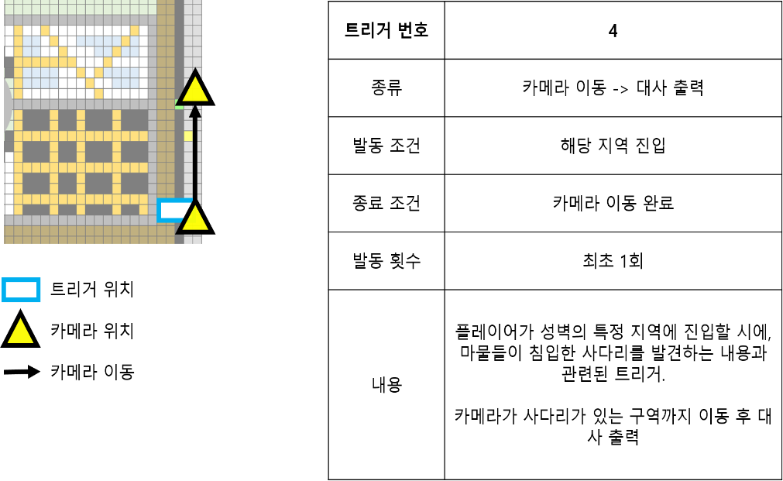

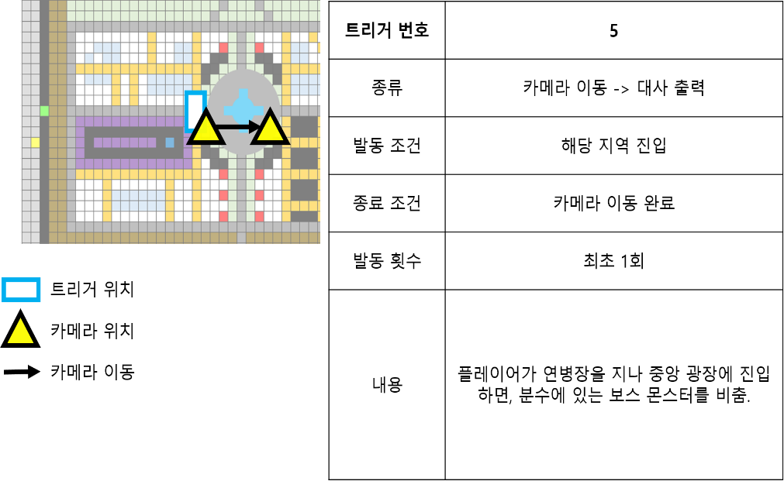

 | 6.2 부활지점

등장 몬스터
NO | 1 | 특징 / 스킬 | 참고이미지
몬스터이름 | 슬라임 | 일반적인 슬라임 | 
몬스터타입 | 일반
A.I타입 | 반격형
크기 | 소
공격타입 | 근접
무기 | 없음
등장지역 | 푸른 숲
NO | 2 | 특징 / 스킬 | 참고이미지
몬스터이름 | 임프 | 성 외곽에서 살고 있는 임프. 가끔식 농경지에 등장에 곡식을 훔쳐 달아난다. | 
몬스터타입 | 일반
A.I타입 | 도망 / 반격형
크기 | 소
공격타입 | 근접
무기 | 주먹
등장지역 | 농경지
NO | 3 | 특징 / 스킬 | 참고이미지
몬스터이름 | 그루터기 | 마법의 힘에 반응하여 움직일 수 있게 된 그루터기. 가끔씩 농경지에 출현해서 식물들을 보호하려 든다.
몬스터타입 | 일반
A.I타입 | 공격형
크기 | 중
공격타입 | 근접
무기 | 나뭇가지
등장지역 | 농경지
NO | 4 | 특징 / 스킬 | 참고이미지
몬스터이름 | 고블린 | 적의 선봉대. 다짜고짜 달려든다
몬스터타입 | 일반
A.I타입 | 공격형
크기 | 소
공격타입 | 근접
무기 | 한손칼
등장지역 | 성
NO | 5 | 특징 / 스킬 | 참고이미지
몬스터이름 | 고블린 궁수 | 적의 선봉대, 조악한 활로 공격한다
몬스터타입 | 일반
A.I타입 | 공격형
크기 | 소
공격타입 | 원거리
무기 | 활
등장지역 | 성
NO | 6 | 특징 / 스킬 | 참고이미지
몬스터이름 | 고블린 마법사 | 적의 선봉대, 불덩이를 날린다.
몬스터타입 | 일반
A.I타입 | 공격형
크기 | 소
공격타입 | 원거리
무기 | 마법
등장지역 | 성
NO | 6 | 특징 / 스킬 | 참고이미지
몬스터이름 | 마법 골렘 | 고블린 마법사들이 소환한 마법골렘 | 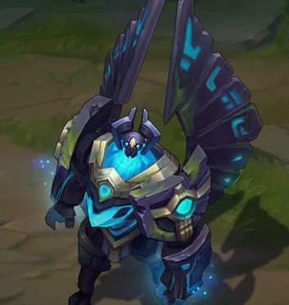
몬스터타입 | 보스
A.I타입 | 공격형
크기 | 대
공격타입 | 복합
무기 | 복합
등장지역 | 분수

